Для операторов
ТО вертикальной моечной машины ADELIO LATTUADA инв.№55550183 и инв.№55550264 для операторов

№ п.п. | Последовательность действий | Периодичность | Фото | Приспособления, инструменты
1 | Очистка рабочего места и моечной машины от пыли и грязи, лишних предметов | Ежесменно | 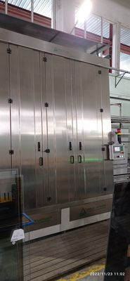 | Ветошь, вода
2 | Проверка транспортирующих роликов на наличие износа, дефектов. | Ежесменно |  | Визуально
3 | Промывка фильтров для воды | не реже 1-го раза в 3 дня | 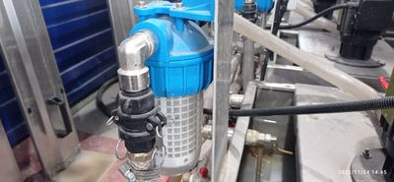 | Вода
4 | Проверка потока воды из форсунок распылителей. | 1 раз в неделю | 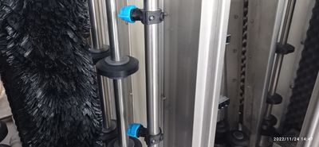 | Пустить воду в моечной машине
5 | Очистка колес входного и выходного транспортеров стекла. | 1 раз в неделю | 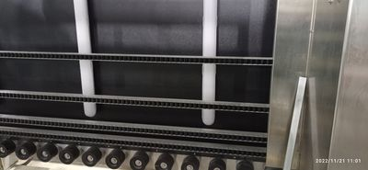 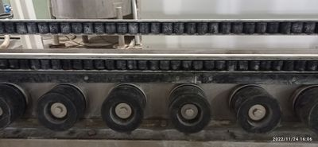 | Ветошь, вода
6 | Очистка рециркуляционных баков для воды | 1 раз в неделю | 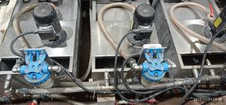 | Вода
7 | Очистка основания и окрашенных частей | 1 раз в неделю |  | Ветошь, вода
8 | Промывка моечной машины, щеток, валов, роликов внутри машины. | 2 раза в неделю | 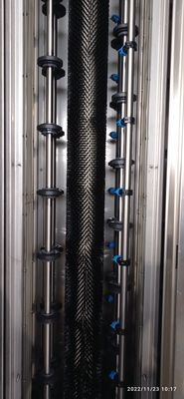 | Вода
9 | Очистить ленточный силикон | 1 раз в 2 недели |  | Чистящее средство «АНТИ накипокс»

Для механиков
ТО вертикальной моечной машины ADELIO LATTUADA инв.№55550183 и инв.№55550264 для механиков

№ п.п. | Последовательность действий | Периодичность | Фото | Приспособления, инструменты
1 | Продуть воздушные фильтры вентилятора сжатым воздухом. | 1 раз в неделю | 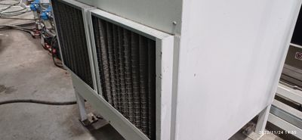 | Сжатый воздух
2 | Проверка состояния ленточного силикона. Если обнаружены участки износа, то необходимо их заменить. | 1 раз в месяц |  | Слесарный инструмент, новый ленточный силикон.
3 | Проверить валы сжатия стекла внутри моечной машины на наличие люфтов в подшипниках. | 1 раз в месяц | 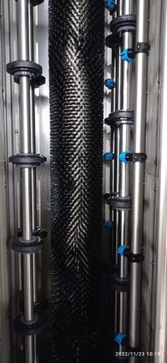 | Вручную
4 | Проверка и при необходимости регулировка натяжения цепи мотора-редуктора в основании кабины. | 1 раз в месяц | 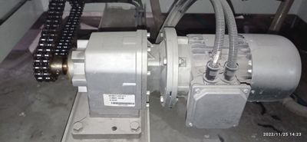 | Слесарный инструмент
5 | Проверка и при необходимости регулировка натяжения цепи мотора-редуктора входного и выходного транспортеров. | 1 раз в месяц | 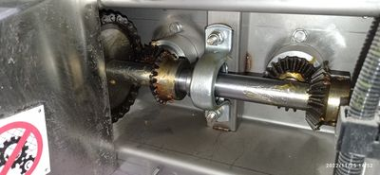 | Слесарный инструмент
6 | Проверка и при необходимости регулировка натяжения цепи мотор-редуктора открытия моторизованного конвейера. | 1 раз в месяц | 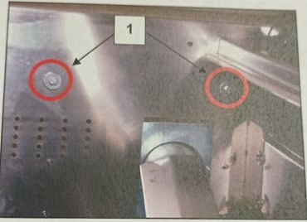 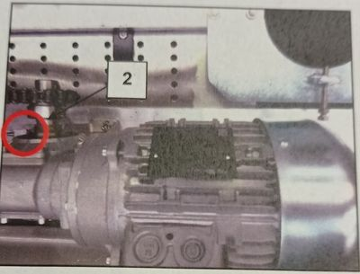 | Слесарный инструмент
7 | Проверка и при необходимости регулировка натяжения приводных ремней щеток | 1 раз в месяц | 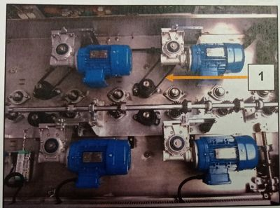 | Слесарный инструмент
8 | Смазка винта домкрата открытия конвейера | 1 раз в месяц | 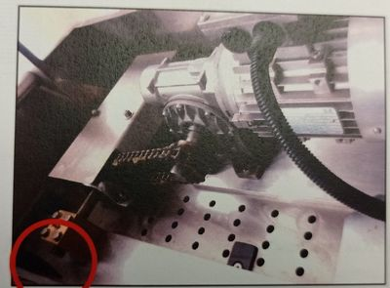 | Консистентная смазка MOBILUX EP 1
9 | Проверка состояния щеток. Если обнаружены сильные участки износа, то их необходимо заменить. | 1 раз в месяц |  | Визуально

